Pinout
 |  | PINOUT PARA MODULOS |  |  |  |  | PINOUT PARA PCB

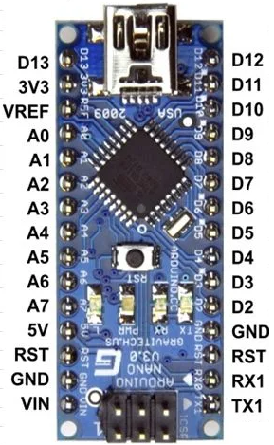
Módulo | Pin |  | Pin | Módulo | Módulo | Pin |  | Pin | Módulo

 |  |  | Buzzer | Buzzer activo |  |  |  | Buzzer | Buzzer activo

 |  |  | SW | Encoder rotativo | LCD | RS |  | SW | Encoder rotativo
 |  |  | EN+ | Driver TB6600 | LCD | E |  | EN+ | Driver TB6600
 |  |  | DIR+ | Driver TB6600 | LCD | D4 |  | DIR+ | Driver TB6600
 |  |  | PUL+ | Driver TB6600 | LCD | D5 |  | PUL+ | Driver TB6600
LCD i2c | SDA |  | Signal | Sensor hall | LCD | D6 |  | Signal | Sensor hall
LCD i2c | SCL |  |  |  | LCD | D7
 |  |  | DT | Encoder rotativo |  |  |  | DT | Encoder rotativo
 |  |  | CLK | Encoder rotativo |  |  |  | CLK | Encoder rotativo

